RACIONALIZACION DE TRAMITES
RACIONALIZACION DE TRAMITES

SUBCOMPONENTE / PROCESOS | ACTIVIDADES |  | META | PRODUCTO | RESPONSABLE | PERIODICIDAD | PRIMER SEMESTRE 2025 |  |  |  |  |  | FECHA |  | AVANCE ESPERADO |  | ESTADO DE AVANCE REAL |  | OBSERVACIONES Y/O ANALISIS OCI | PLAN DE MEJORA
 |  |  |  |  |  |  | ENE | FEB | MAR | ABR | MAY | JUN | Inicio | Fin | AVANCE ACTIVIDAD ESPECIFICA | POR SUBCOMPONENTE | AVANCE ACTIVIDAD ESPECIFICA | POR SUBCOMPONENTE
Plataforma SUIT | 1.1 | Revisar y actualizar los trámites de la entidad dentro del SUIT | 17 trámites actualizados en el SUIT | Trámites actualizados en el SUIT | Planeación | Una vez |  |  |  |  |  | X | 1-Jan-25 | 30-Jun-25 | 100% | 100% | 30.00% | 30.00% | JEFE DE PLANEACION ENVIAR INFORME DE ACTUALIZACION DE LOS TRAMITES
Racionalización | 2.1 | Racionalizar dos (2) trámites en el SUIT | 2 trámites racionalizados en el SUIT | Trámites racionalizados en el SUIT | Planeación | Una vez |  |  |  | X | X |  | 1-Jan-25 | 30-Jun-25 | 100% | 100% | 50.00% | 50.00% | SE RACIONALIZARON 9 TRAMITES
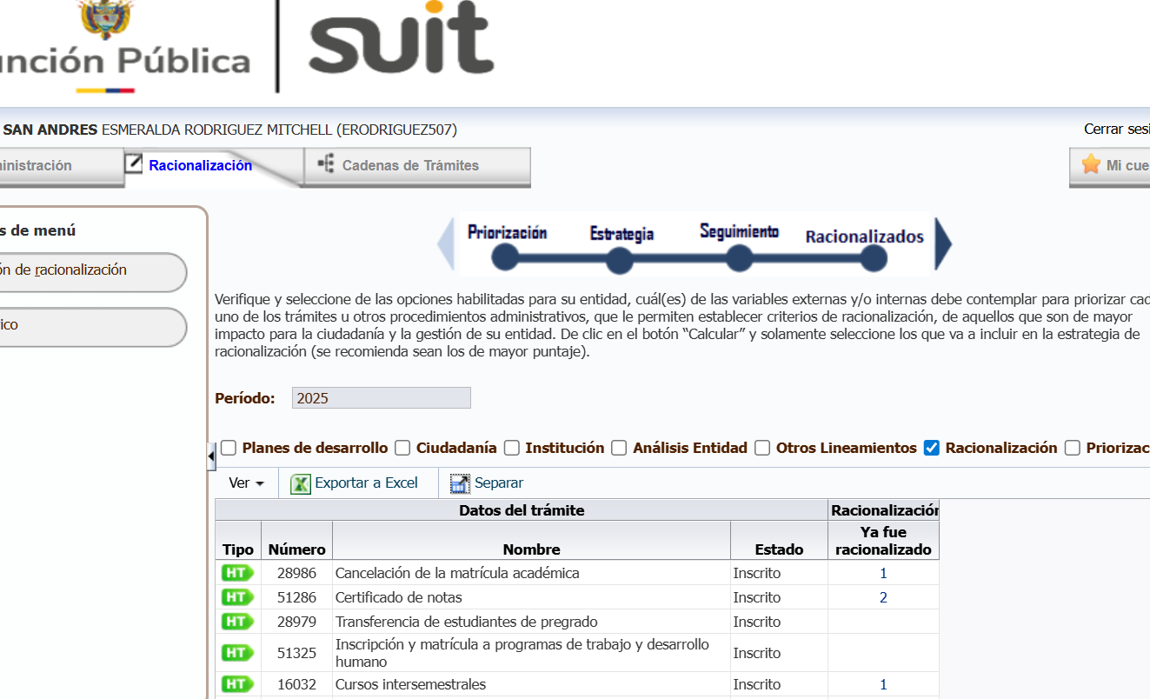
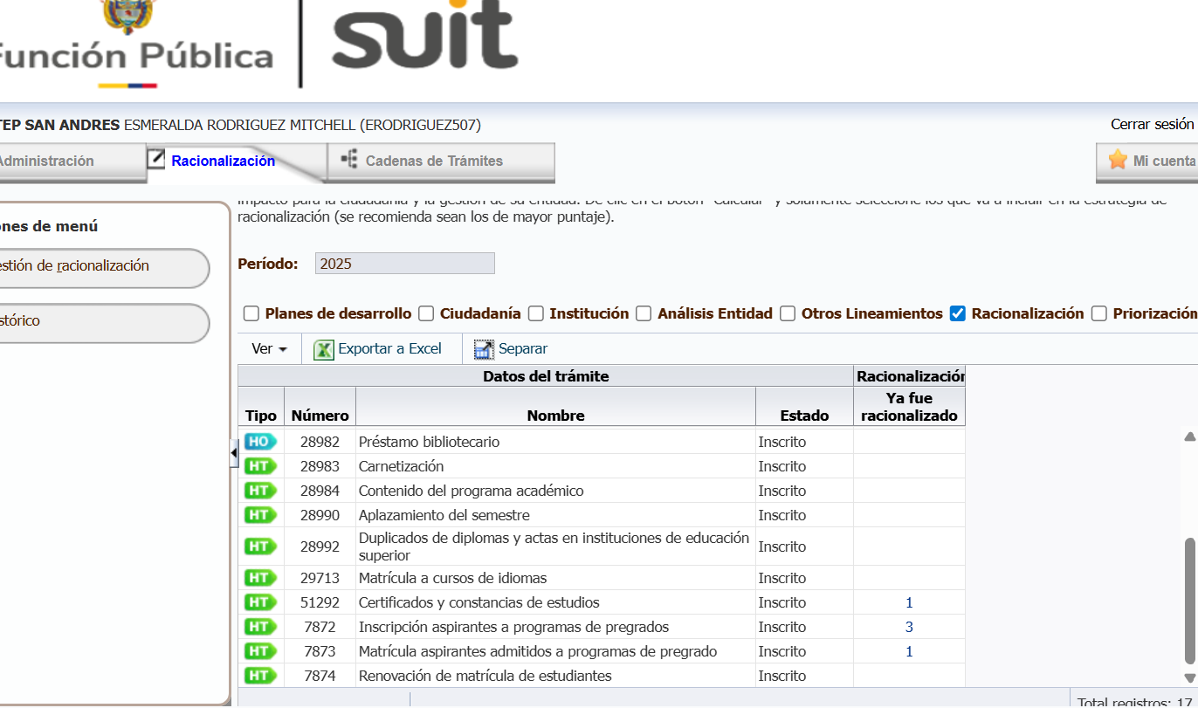
 |  |  |  |  |  |  |  |  |  |  |  |  |  |  |  |  | 80.00% | 80.00%

